상품제안서
오아 눈편한세상 무선 공기압 눈 마사지 찜질기 | 상품코드: F20468

 |  |  |  |  |  |  | 02-412-0044 | www.easy1.co.kr
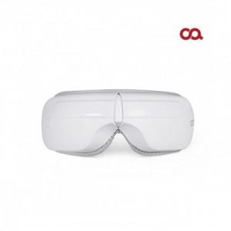

【상세/제작정보】

【인쇄/포장옵션】 | 레이저, 컬러필름인쇄 / 포장지포장

【공급단가】 | 수량 | 100~ | 300~ | 500~ | 1,000~ | 3,000~
*VAT별도 | 단가 | 40,600원 | 39,150원 | 37,700원 | 36,250원 | 34,800원

【상품 URL】 | https://dev.easy1.co.kr:443/src/goods_detail.php?gdno=20468

